상품제안서
매직코팅(3D) 메모잇 100x150 | 상품코드: F32532

 |  |  |  |  |  |  | 02-412-0044 | www.easy1.co.kr
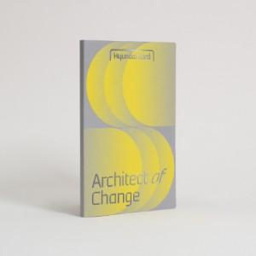

【상세/제작정보】 | <p><span style="font-size: 12pt;"><b>* 배송비- 한박스 300개 / 5000원별도</b></span></p><p>&nbsp;</p>

【인쇄/포장옵션】 | 풀칼라 / OPP(비닐)

【공급단가】 | 수량 | 1,000~ | 2,000~ | 3,000~ | 5,000~ | 10,000~
*VAT별도 | 20매 | 650원 | 600원 | 570원 | 535원 | 491원
 | 30매 | 770원 | 720원 | 685원 | 650원 | 605원
 | 50매 | 1,020원 | 960원 | 925원 | 885원 | 835원
 | 100매 | 1,770원 | 1,680원 | 1,600원 | 1,510원 | 1,370원

【상품 URL】 | https://dev.easy1.co.kr:443/src/goods_detail.php?gdno=32532

